关系图
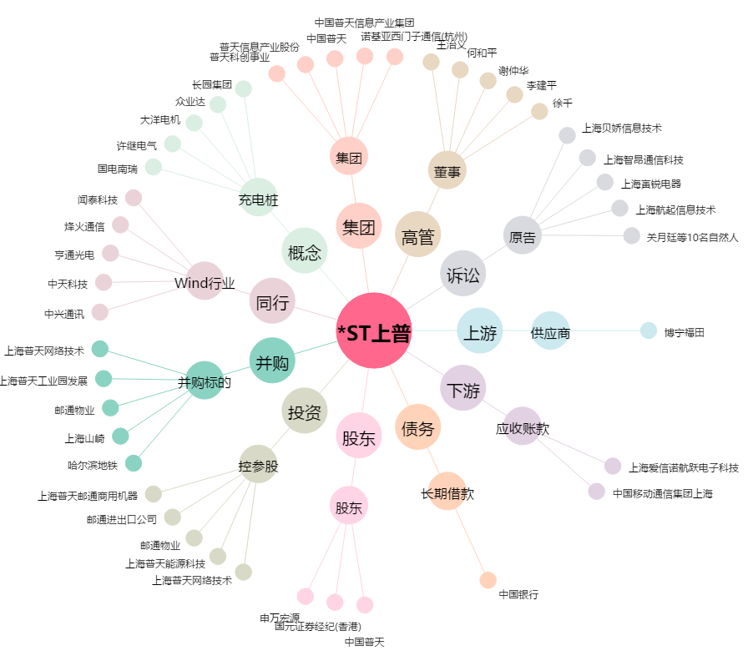
*ST上普[600680.SH] - 关系概览图

